Sheet1
阳江市江城区旭胜美容工具厂
地址；广东省阳江市江城区沿江南路368号
电话；13802447138/0662-3503855 邮箱；yjxusheng@163.com 网址；www.yjxusheng.cn QQ;515915228
产品价格表

注明；价格表不含税，不含运费。产品尺寸不同价格不一样，胶芯厚度不同价格不一样
产品图片 | 品名/尺寸 | 材质 | 单价 | 包装 | 装箱 | 印刷LOGO | 产品图片 | 品名/尺寸 | 材质 | 单价 | 包装 | 装箱 | 印刷LOGO
 | 黄色砂；1.8胶芯 |  |  |  |  |  | 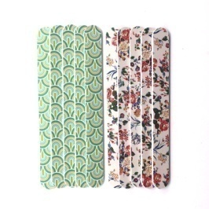 | 印花锉 1.2胶芯
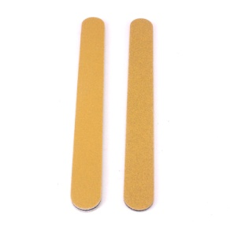 | 半月形；17.8X3X0.4 | PS+EVA+磨砂 | 1.15 | 25支/包 | 1500 | 0.05元/色 |  | 植砂；17.8X2X0.36 | PS+EVA+磨砂 | 0.46 | 25支/包 | 2000 | 印刷版费800元/款
 | 菱形；17.8X3X0.4 |  | 1.15 |  | 1500 |  |  | 喷砂；17.8X2X0.36 |  | 0.38 |  | 2000
 | 方形；17.8X3X0.4 |  | 1.15 |  | 1500
 | 弯形；17.8X2X0.4 |  | 0.9 |  | 1500
 | 元直形；17.8X2X0.4 |  | 0.85 |  | 1500

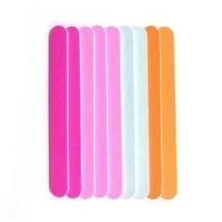
 | 进口灰砂；1.8胶芯 |  |  |  |  |  |  | 彩色砂锉 1.5胶芯
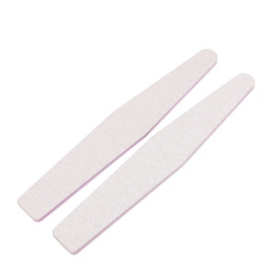 | 半月形；17.8X3X0.4 | PS+EVA+磨砂 | 0.86 | 25支/包 | 1500 | 0.05元/色 |  | 彩色；17.8X2X0.38 | PS+EVA+磨砂 | 0.48 | 25支/包 | 2000 | 按现有颜色
 | 菱形；17.8X3X0.4 |  | 0.86 |  | 1500
 | 方形；17.8X3X0.4 |  | 0.86 |  | 1500
 | 弯形；17.8X2X0.4 |  | 0.78 |  | 1500
 | 元直形；17.8X2X0.4 |  | 0.73 |  | 1500

 | 进口黑砂；1.8胶芯 |  |  |  |  |  |  | 闪粉/磨砂 1.5胶芯
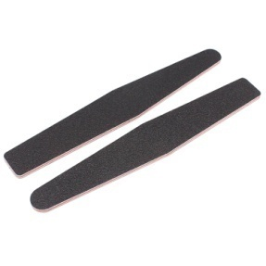 | 半月形；17.8X3X0.4 | PS+EVA+磨砂 | 0.6 | 25支/包 | 1500 | 0.05元/色 | 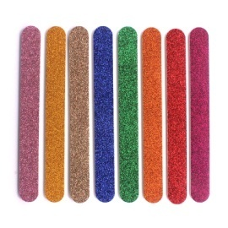
 | 菱形；17.8X3X0.4 |  | 0.6 |  | 1500 |  |  | 闪粉锉；17.8X2X0.38 | PS+EVA+磨砂 | 0.52 | 25支/包 | 2000 | 按照现有闪粉颜色
 | 方形；17.8X3X0.4 |  | 0.6 |  | 1500
 | 弯形；17.8X2X0.4 |  | 0.5 |  | 1500
 | 元直形；17.8X2X0.4 |  | 0.48 |  | 1500

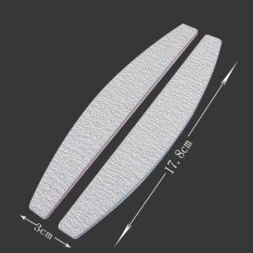 | 合资灰砂；1.5胶芯 |  |  |  |  |  |  | 塑料柄/贴磨砂
 | 半月形；17.8X3X0.4 | PS+EVA+磨砂 | 0.56 | 25支/包 | 1500 | 0.05元/色 | 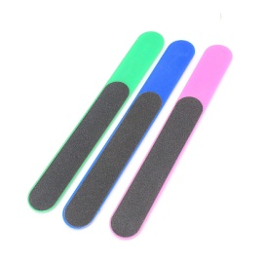
 | 菱形；17.8X3X0.4 |  | 0.56 |  | 1500 |  |  | 塑料锉；15.5X2 | ps+磨砂 | 0.65 | 单支opp袋/10支/包 | 3000 | 可按潘通色号/手柄
 | 方形；17.8X3X0.4 |  | 0.56 |  | 1500
 | 弯形；17.8X2X0.4 |  | 0.5 |  | 1500
 | 元直形；17.8X2X0.4 |  | 0.48 |  | 1500

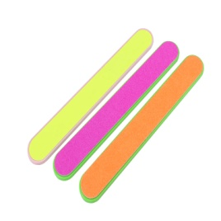
 | 合资黑砂；1.5胶芯 |  |  |  |  |  |  | 塑料柄/贴磨砂
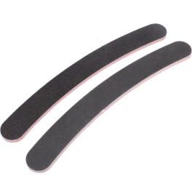 | 半月形；17.8X3X0.4 | PS+EVA+磨砂 | 0.46 | 25支/包 | 1500 | 0.05元/色 |  | 单面磨砂；14.8X2 | ABS+磨砂 | 0.65 | 单支opp袋/10支/包 | 3000 | 可按潘通色号/手柄
 | 菱形；17.8X3X0.4 |  | 0.46 |  | 1500 |  |  | 双面磨砂；14.8X2 | ABS+磨砂 | 0.85 |  | 2500
 | 方形；17.8X3X0.4 |  | 0.46 |  | 1500
 | 弯形；17.8X2X0.4 |  | 0.4 |  | 1500
 | 元直形；17.8X2X0.4 |  | 0.38 |  | 1500

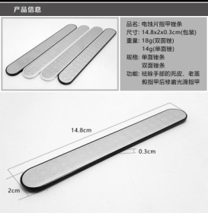
 | 防水指甲锉；绿/黄 | 胶芯；1.8mm |  |  |  |  |  | 腐蚀磨片指甲锉
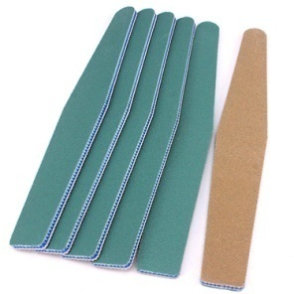 | 半月形；17.8X3X0.4 | PS+EVA+磨砂 | 1.35 | 25支/包 | 1500 | 0.05元/色
 | 菱形；17.8X3X0.4 |  | 1.35 |  | 1500 |  |  | 双面；14.8X2X0.3 | ABS+不锈钢 | 2.6 | 20支/排袋 | 800 | 可按潘通色号/手柄
 | 方形；17.8X3X0.4 |  | 1.35 |  | 1500 |  |  | 单面；14.8X2X0.3 |  | 1.85
 | 弯形；17.8X2X0.4 |  | 1.2 |  | 1500
 | 元直形；17.8X2X0.4 |  | 1.1 |  | 1500

 | 海绵锉 1.8胶芯 |  |  |  |  |  |  | 两用去皮叉
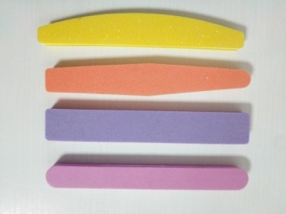 | 半月形；17.8X3X1.2 | PS+EVA+磨砂 | 0.9 | 12支/包 | 1200 | 0.05元/色 | 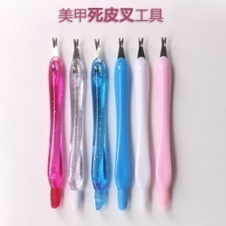
 | 菱形；17.8X3X1.2 |  | 0.9 |  | 1200 |  |  | 12CM | PS+不锈钢 | 0.46 | 20支/排袋 | 5000 | 可按潘通色号/手柄
 | 方形；17.8X3X1.2 |  | 0.9 |  | 1200
 | 元直形；17.8X2X1.2 |  | 0.75 |  | 1200

 | 钢芯/磨砂 |  |  | 磨片价格 |  |  |  | 石英打磨棒
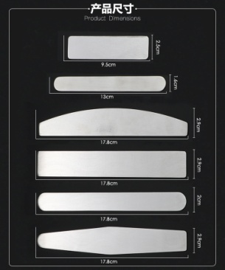 | 小方形；9.5x2.5 | 不锈钢/磨砂 | 1.2 | 黑；0.23 | 800 | 激光大小/价格不同/磨砂片印刷0.05元/色 |  |  | ABS+石英石
 | 小直形；13X1.6 |  | 1.2 | 黑；0.23 | 800 |  |  | 12.5CM |  | 0.95 | 20支/排袋 | 5000 | 可按潘通色号/手柄
 | 半月形；17.8X2.9 |  | 1.4 | 黑；0.28 | 500
 | 方形；17.8X2.9 |  | 1.4 | 黑；0.28 | 500
 | 直形；17.8X2 |  | 1.3 | 黑；0.25 | 600 |  |  | 13CM |  | 0.95 |  | 5000
 | 菱形；17.8X2.9 |  | 1.4 | 黑；0.28 | 500

 | 不锈钢脚板锉 |  |  |  |  |  |  | 塑料调色板；粉色/透明
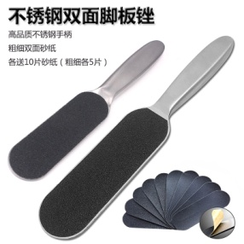 | 大号；24.5X4.5X1.4 | 不锈钢+磨砂 | 9.8 | 配10片磨砂片 | 100 | 激光0.15元/个
 | 小号；21.5X3.4X1.2 |  | 8.3 |  | 120
 |  |  |  |  |  |  |  | 调色板；16X1OCM | PS+PP+PE | 2.6 | 单个袋/套 | 500 | 可按潘通色号
 | 大号磨片；13.3X4.3 | EVA+磨砂 | 0.35 | 120# 180# | 5000 | 印LOGO+砂号/0.05元/色 |  | 调色棒；16CM
 |  |  |  |  | 5000
 | 小号磨片；10.5X3.3 |  | 0.26

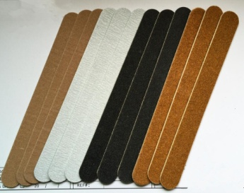 | 木片锉；1.2mm | 0.8/1.0/1.5mm |  |  |  |  | 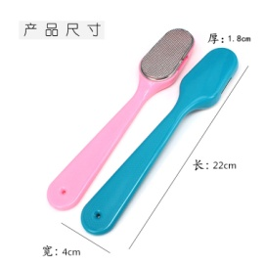 | 塑料柄脚板锉
 | 合资灰砂；17.8x2x1.2 | 木片+磨砂 | 0.26 |  | 10000 | 印LOGO+砂号/0.05元/色 |  | 尺寸；22X4X1.8CM | PS+不锈钢 | 1.65 | 纸卡包装 | 360 | 可按潘通色号
 | 进口灰砂；17.8x2x1.2 |  | 0.48
 | 国产黑砂；17.8x2x1.2 |  | 0.26
 | 进口黑砂；17.8x2x1.2 |  | 0.46
 | 棕色砂；17.8x2x1.2 |  | 0.26
 | 彩色砂；17.8x2x1.2 |  | 0.26

